关系图
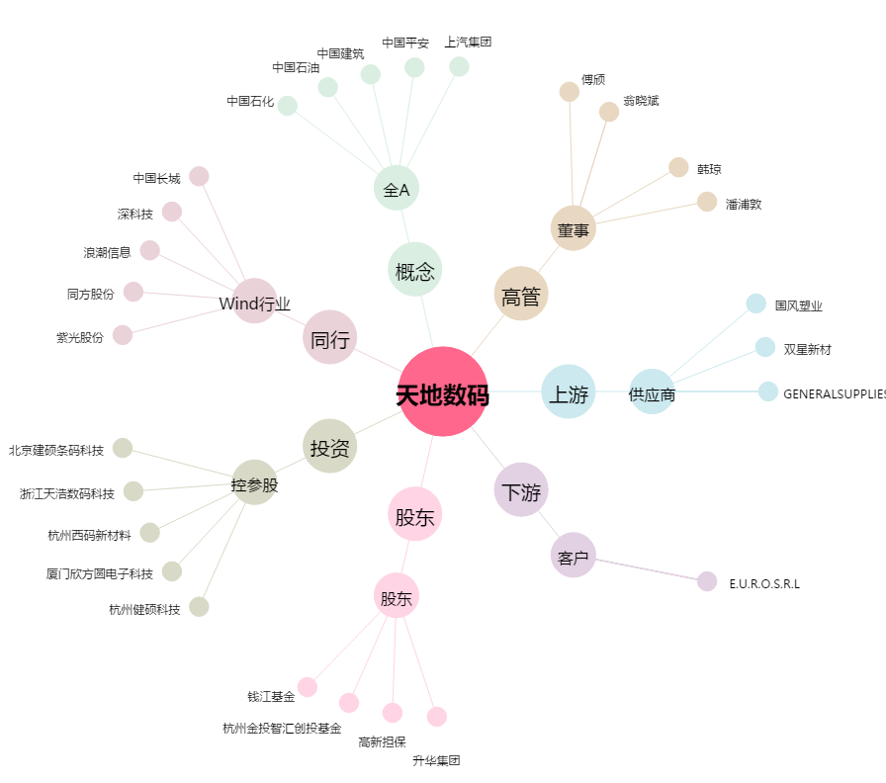
天地数码[300743.SZ] - 关系概览图

